Hoja1
Proyecto en Power BI: Análisis de Ventas
Descripción:
Primer Hoja: Overview
Total Vendido: Este gráfico muestra el valor total de todas las ventas realizadas durante el período analizado. Proporciona una visión general del rendimiento de las ventas y ayuda a identificar tendencias generales en la actividad de ventas.

Total de Costos: Representa el costo total asociado a las ventas realizadas. Este gráfico es esencial para comprender la inversión necesaria para generar las ventas y es fundamental para el análisis de rentabilidad.

Total de Rentabilidad: Muestra la ganancia obtenida después de restar los costos de las ventas totales. Este indicador es crucial para evaluar el éxito financiero del negocio, destacando la eficiencia con la que se están generando ganancias.

Promedio Vendido: Este gráfico presenta el valor promedio de las ventas por transacción. Es útil para analizar el comportamiento de compra de los clientes y para identificar oportunidades de mejora en la estrategia de ventas.

Análisis de Ventas y Rentabilidad Mensual y Anual: Proporciona una visión detallada de cómo han variado las ventas y la rentabilidad a lo largo de cada mes y año. Esta sección ayuda a identificar patrones estacionales o tendencias a largo plazo en el rendimiento de la empresa. Además, este gráfico cuenta con un tooltip interactivo que muestra la información de la rentabilidad total por zona cuando se pasa el ratón sobre los datos, proporcionando un análisis más profundo y segmentado.

Comparativa de Ventas y Rentabilidad por Medios de Pago: Este análisis compara las ventas y la rentabilidad según los diferentes métodos de pago utilizados por los clientes (como tarjetas de crédito, efectivo, transferencias, etc.). Es útil para entender las preferencias de los clientes y para optimizar las opciones de pago ofrecidas.

Análisis de Costos por Tamaños: Desglosa los costos según diferentes tamaños de productos (pequeño, mediano, grande y extra). Este análisis permite entender mejor los costos asociados con cada tamaño de producto, ayudando a identificar qué tamaños son más rentables y dónde se pueden reducir costos.

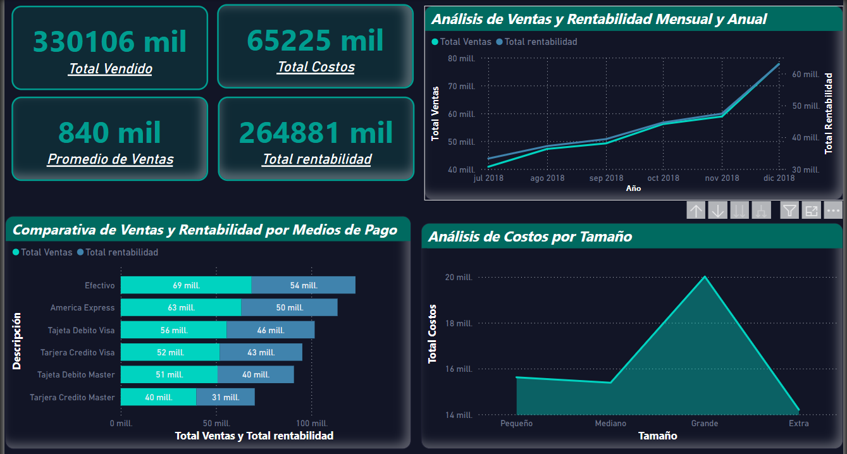

Segunda Hoja: Análisis Detallado de Ventas y Segmentación
Gráfico de Mapa con Coordenadas de Subtotal Vendido: Este gráfico utiliza las coordenadas de latitud y longitud para mostrar visualmente el subtotal de ventas en diferentes ubicaciones geográficas. Es útil para identificar áreas con mayor actividad de ventas y comprender mejor la distribución geográfica del rendimiento de ventas.

Evolución de Ventas Mensual y Anual (Julio 2018 - Diciembre 2018): Este gráfico muestra cómo han evolucionado las ventas a lo largo de los meses y el año, específicamente desde julio de 2018 hasta diciembre de 2018. Permite detectar tendencias a corto y mediano plazo, así como analizar el crecimiento o declive en las ventas durante este período.

Ventas por Segmentos ("B2B" y "B2C"): Este gráfico segmenta las ventas en dos categorías principales: "B2B" (Business to Business) y "B2C" (Business to Consumer). Esta visualización es esencial para entender la contribución de cada segmento al total de ventas y para desarrollar estrategias de mercado específicas.

Ventas por Divisiones Regionales: Muestra las ventas distribuidas por diferentes divisiones regionales. Esto ayuda a comparar el rendimiento entre distintas regiones, identificar oportunidades de crecimiento y ajustar las estrategias regionales de ventas.

Ventas por Categoría vs. Días desde Apertura: Este gráfico analiza las ventas por categoría y compara con el número de días transcurridos desde la apertura hasta la venta. Incluye un cálculo del promedio de días entre la compra y el pago ("AVG Dif Días"), que se utiliza para evaluar la eficiencia en el ciclo de ventas y mejorar el flujo de caja.

Filtros Interactivos: Filtro de Ciudad: Permite seleccionar una ciudad específica para ver los datos de ventas relacionados con esa ubicación. Filtro de Rango de Fechas: Permite ajustar el período de tiempo para el análisis, facilitando un enfoque más detallado en un marco temporal específico. Filtro de Descripción de Medios de Pago: Ofrece la opción de filtrar los resultados según el método de pago utilizado (como tarjeta de crédito/débito), proporcionando una visión más precisa sobre las preferencias de los clientes y su impacto en las ventas.

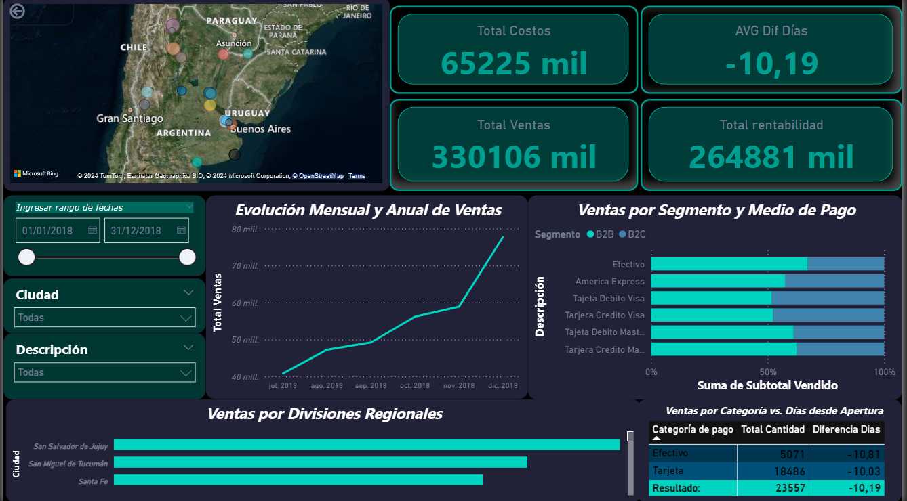

Tercera Hoja: Análisis de Clientes
Lista de Clientes Frecuentes: Este gráfico muestra una lista detallada de los clientes que realizan compras con mayor frecuencia. Es una herramienta útil para identificar a los clientes más leales y para desarrollar estrategias de retención de clientes, así como para personalizar ofertas o promociones para este grupo específico.

Gráfico en Anillo de Porcentaje de Género: Este gráfico visualiza la distribución de los clientes por género, mostrando el porcentaje correspondiente a cada grupo. Esta información es clave para comprender la composición demográfica de la base de clientes y para adaptar las estrategias de marketing y comunicación de acuerdo con las características de los diferentes grupos de género.

Descuento Promedio por Ocupación y Género: Este gráfico presenta el descuento promedio que los clientes reciben, desglosado por ocupación y género. Proporciona una perspectiva única sobre cómo diferentes grupos de clientes, según su ocupación y género, están aprovechando los descuentos, lo que puede ayudar a ajustar las políticas de precios y promociones para maximizar el impacto en grupos específicos.

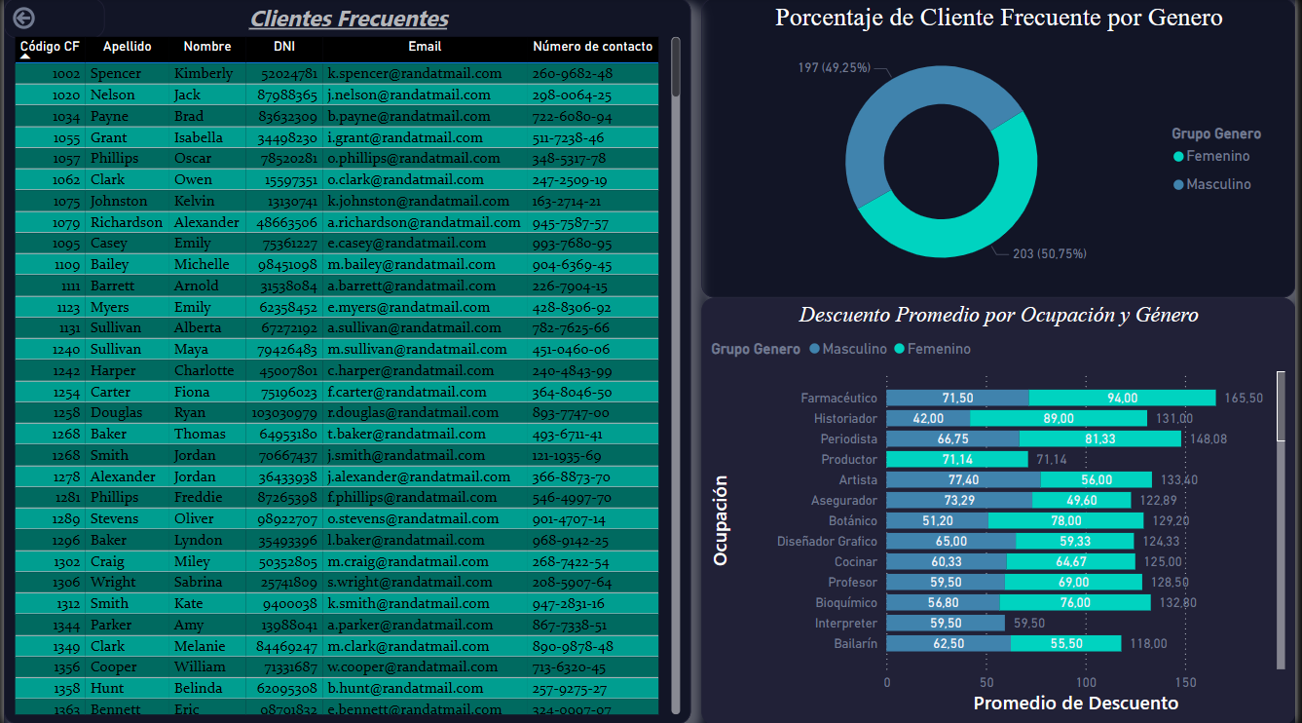

Cuarta Hoja: Análisis de Vendedores
Recuento de Vendedores por Contrato y Sucursal: Este gráfico muestra el número total de vendedores distribuidos según el tipo de contrato (fijo e indefinido) y su sucursal. Es útil para entender la composición del equipo de ventas en diferentes sucursales y para planificar mejor los recursos humanos según el tipo de contrato.

Vendedores por Zona: Este gráfico presenta la distribución de vendedores en diferentes zonas geográficas (Sur, Norte, Oriente, Occidente). Ayuda a visualizar la cobertura geográfica del equipo de ventas y a identificar si hay zonas que requieren más apoyo o presencia de vendedores.

Vendedores por Tipo de Contrato (Fijo e Indefinido): Este gráfico desglosa el número de vendedores según el tipo de contrato. Permite evaluar la estabilidad del equipo de ventas y analizar las políticas de contratación de la empresa.

Vendedores por Género (Porcentaje): Este gráfico muestra la proporción de vendedores por género en forma de porcentaje. Es importante para evaluar la diversidad de género dentro del equipo de ventas y para considerar políticas de equidad e inclusión en la contratación y gestión del personal.

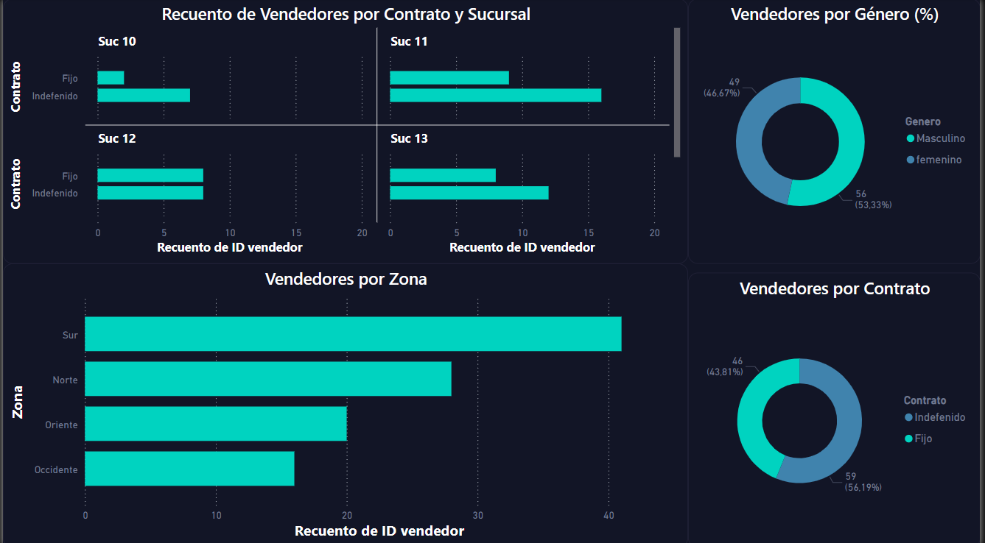

_______________________________________________________________________________________________________________________
Acceso al Proyecto Completo Para ver el proyecto completo y explorar los detalles técnicos adicionales, puedes visitar mi repositorio de GitHub:

https://github.com/JorgeTabera/CoderPowerBi.git

